fig1
1. Coups et blessures volontaires (sur personnes de 15 ans ou plus), cumul annuel

Champ : France.
Sources : SSMSI, bases des crimes et délits enregistrés par la police et la gendarmerie.

 | CBV
2008 | 208,800
2009 | 216,100
2010 | 216,100
2011 | 215,800
2012 | 214,900
2013 | 216,100
2014 | 220,500
2015 | 224,800
2016 | 225,500
2017 | 233,600
2018 | 251,300
2019 | 271,900
2020 | 274,300
2021 | 306,700

fig2
2. Coups et blessures volontaires enregistrés, évolution annuelle des deux composantes (en %)
 | Violences intrafamiliales | Autres coups et blessures volontaires
2017 | +1 | +5
2018 | +9 | +6
2019 | +14 | +3
2020 | +10 | --7
2021 | +14 | +9

Champ : France.
Sources : SSMSI, bases des crimes et délits enregistrés par la police et la gendarmerie.

 | Violences intrafamiliales | Autres coups et blessures volontaires
2017 | +1 | +5
2018 | +9 | +6
2019 | +14 | +3
2020 | +10 | --7
2021 | +14 | +9

fig3
3. Coups et blessures volontaires enregistrés (sur personnes de 15 ans ou plus), cumul trimestriel, série CVS-CJO*
 |  |  | Trimestre | Série CVS-CJO *
 |  | 2008 | 1 | 50,432
 |  |  | 2 | 52,189
 |  |  | 3 | 52,089
 |  |  | 4 | 53,288
 |  | 2009 | 1 | 53,635
 |  |  | 2 | 54,525
 |  |  | 3 | 54,019
 |  |  | 4 | 53,299
 |  | 2010 | 1 | 54,258
 |  |  | 2 | 53,600
 |  |  | 3 | 53,054
 |  |  | 4 | 53,908
 |  | 2011 | 1 | 54,518
 |  |  | 2 | 55,013
 |  |  | 3 | 52,358
 |  |  | 4 | 52,921
 |  | 2012 | 1 | 52,318
*Données corrigées des variations saisonnières et des effets de jours ouvrables (CVS-CJO), voir définitions. |  |  | 2 | 53,909
Champ : France. |  |  | 3 | 53,355
Sources : SSMSI, bases des crimes et délits enregistrés par la police et la gendarmerie. |  |  | 4 | 54,462
 |  | 2013 | 1 | 52,657
 |  |  | 2 | 52,531
 |  |  | 3 | 54,988
 |  |  | 4 | 55,729
 |  | 2014 | 1 | 56,436
 |  |  | 2 | 54,956
 |  |  | 3 | 54,086
 |  |  | 4 | 54,904
 |  | 2015 | 1 | 55,029
 |  |  | 2 | 56,047
 |  |  | 3 | 55,966
 |  |  | 4 | 57,692
 |  | 2016 | 1 | 57,388
 |  |  | 2 | 56,943
 |  |  | 3 | 57,211
 |  |  | 4 | 55,432
 |  | 2017 | 1 | 57,526
 |  |  | 2 | 59,701
 |  |  | 3 | 57,830
 |  |  | 4 | 60,396
 |  | 2018 | 1 | 59,208
 |  |  | 2 | 65,204
 |  |  | 3 | 64,803
 |  |  | 4 | 63,465
 |  | 2019 | 1 | 64,306
 |  |  | 2 | 66,257
 |  |  | 3 | 69,515
 |  |  | 4 | 74,266
 |  | 2020 | 1 | 68,439
 |  |  | 2 | 65,545
 |  |  | 3 | 74,746
 |  |  | 4 | 67,701
 |  | 2021 | 1 | 71,047
 |  |  | 2 | 75,136
 |  |  | 3 | 80,585
 |  |  | 4 | 81,926

 |  | *données corrigées des effets de variations saisonnières et des effets de jours ouvrables (CVS-CJO), voir définitions.
 |  | Champ : France.
 |  | Source : SSMSI, base des crimes et délits enregistrés par la police et la gendarmerie.

 | 0

fig4
4. Violences intrafamiliales (parmi CBV) et autres CBV, cumul annuel

Champ : France.
Sources : SSMSI, bases des crimes et délits enregistrés par la police et la gendarmerie.

 | VIF (parmi CBV) | Autres CBV
2016 | 99,100 | 126,400
2017 | 100,500 | 133,000
2018 | 109,900 | 141,400
2019 | 125,700 | 146,200
2020 | 137,700 | 136,600
2021 | 157,500 | 149,200

fig5
5. Répartition des coups et blessures volontaires (sur personnes de 15 ans ou plus) enregistrés en 2021
(en % du nombre de victimes)

Champ : France.
Sources : SSMSI, bases des crimes et délits enregistrés par la police et la gendarmerie.

Violences intrafamiliales | 157,500
Autres coups et blessures volontaires | 149,200

fig9
9. Nombre de victimes de coups et blessures volontaires contre des personnes de 15 ans ou plus enregistrés pour 1 000 habitants par département de commission en 2021

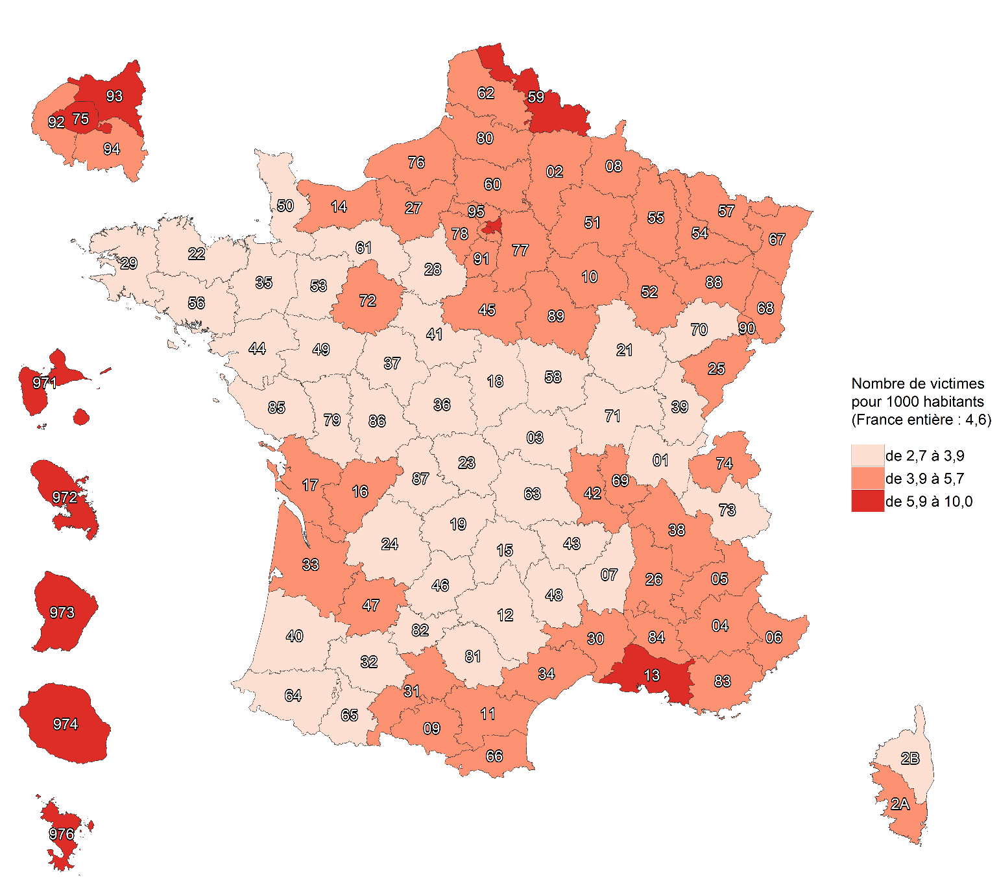

Champ : France.
Sources : SSMSI, base des crimes et délits enregistrés par la police et la gendarmerie ; Insee, recencement de la population 2018.

fig10
10. Nombre de victimes de coups et blessures volontaires sur personnes de 15 ans ou plus dans le cadre familial enregistrées pour 1 000 habitants par département de commission en 2021
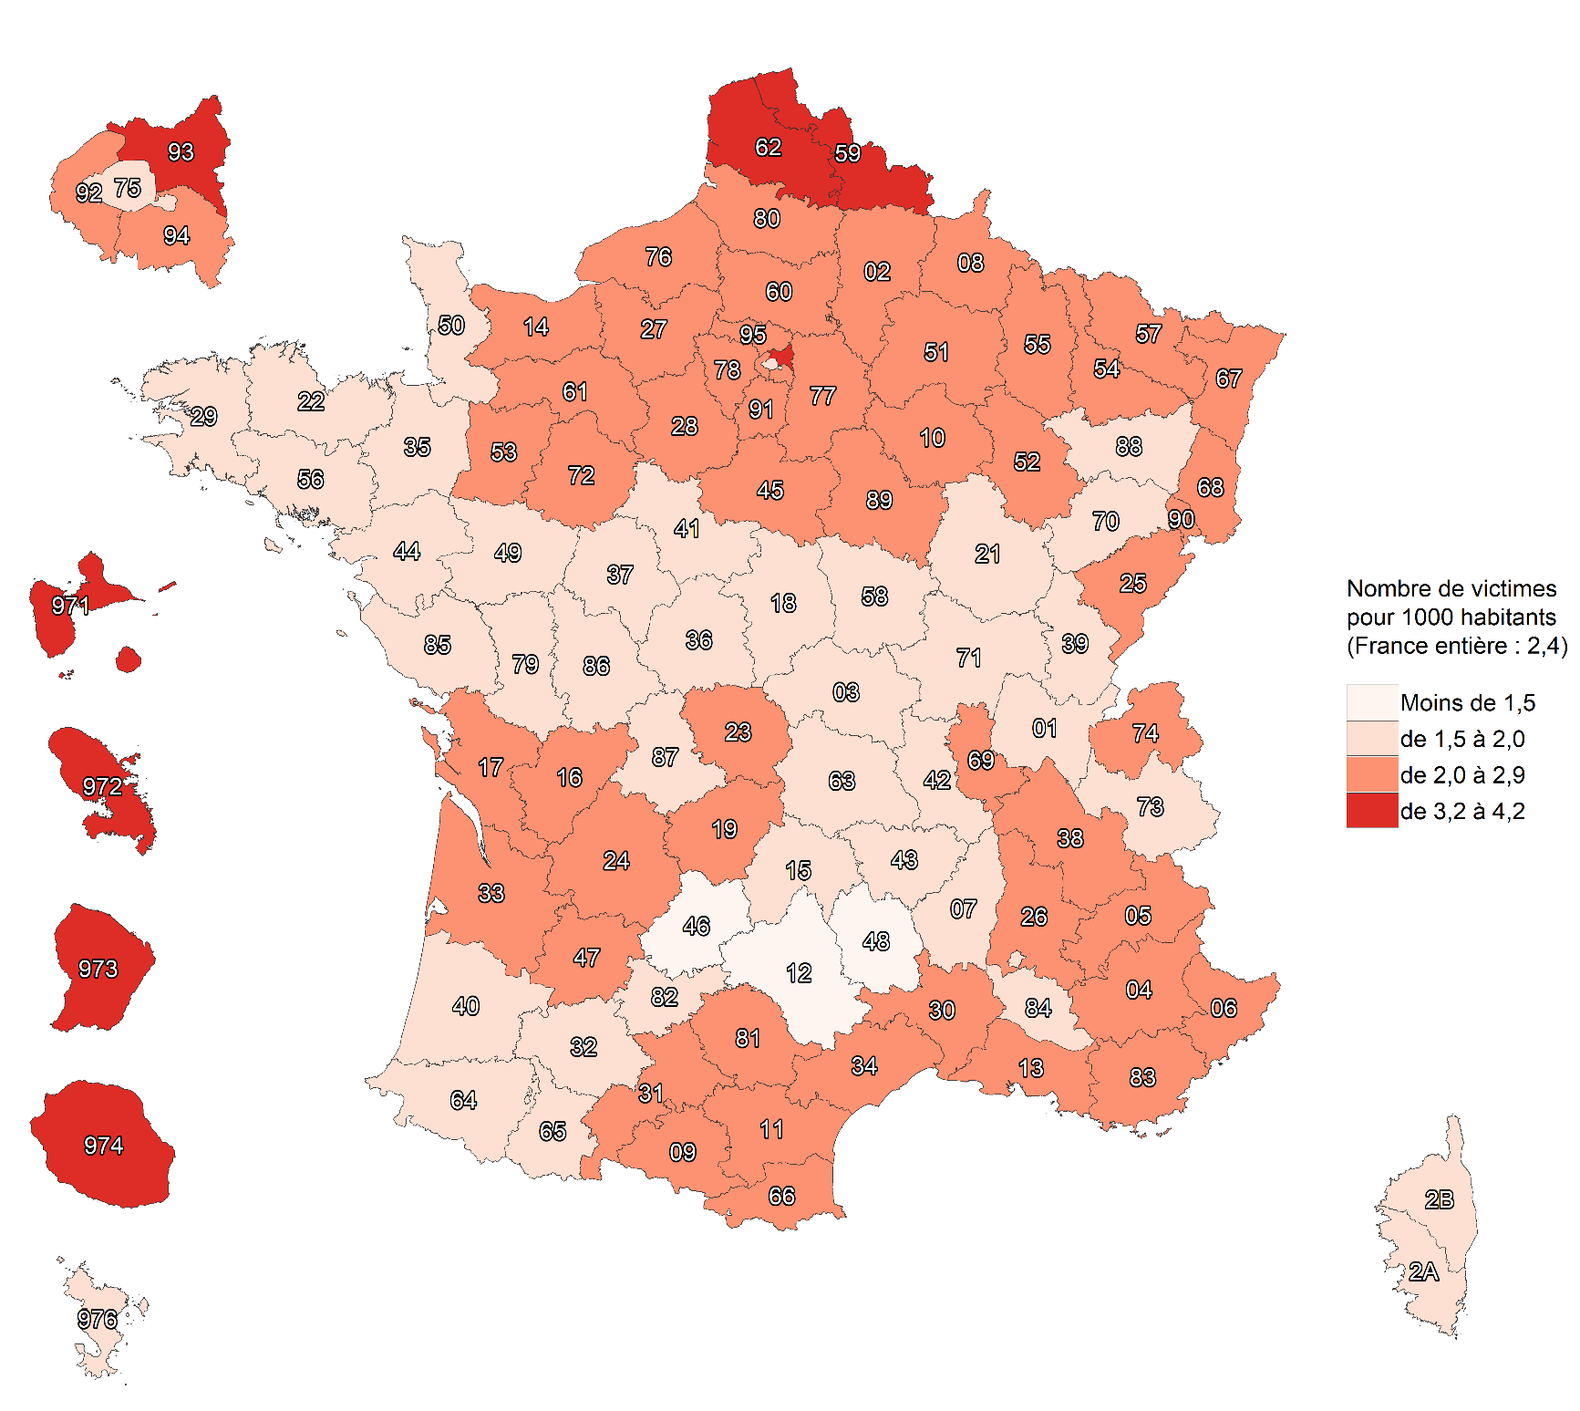

Champ : France.
Note méthodologique : la méthodologie suivie pour la construction de cette carte est différente de celle suivie pour les autres cartes, voir Sources et Méthodes pour davantage d'informations.
Sources : SSMSI, base des crimes et délits enregistrés par la police et la gendarmerie ; Insee, recensement de la populaton 2018.

fig11
11. Nombre de victimes de coups et blessures volontaires en dehors du cadre familial contre des personnes de 15 ans ou plus enregistrées pour 1 000 habitants par département de commission en 2021

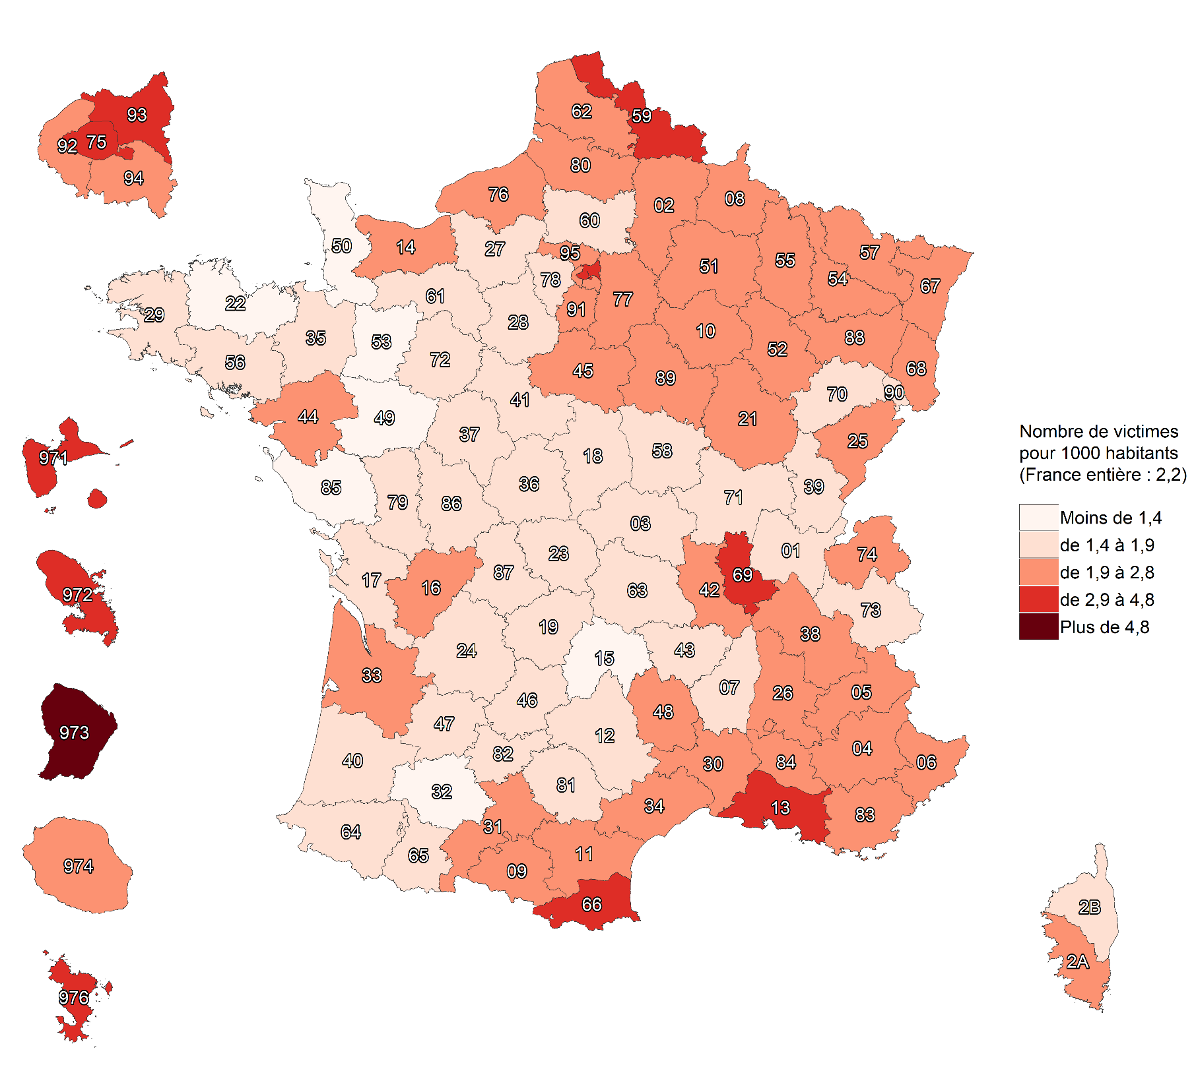

Champ :France.
Note méthodologique : la méthodologie suivie pour la construction de cette carte est différente de celle suivie pour les autres cartes, voir Sources et Méthodes pour davantage d'informations.
Sources : SSMSI, base des crimes et délits enregistrés par la police et la gendarmerie ; Insee, recensement de la population 2018.

fig12
12. Évolution du nombre de victimes de coups et blessures volontaires contre des personnes de 15 ans ou plus enregistrées par département de commission, entre 2020 et 2021

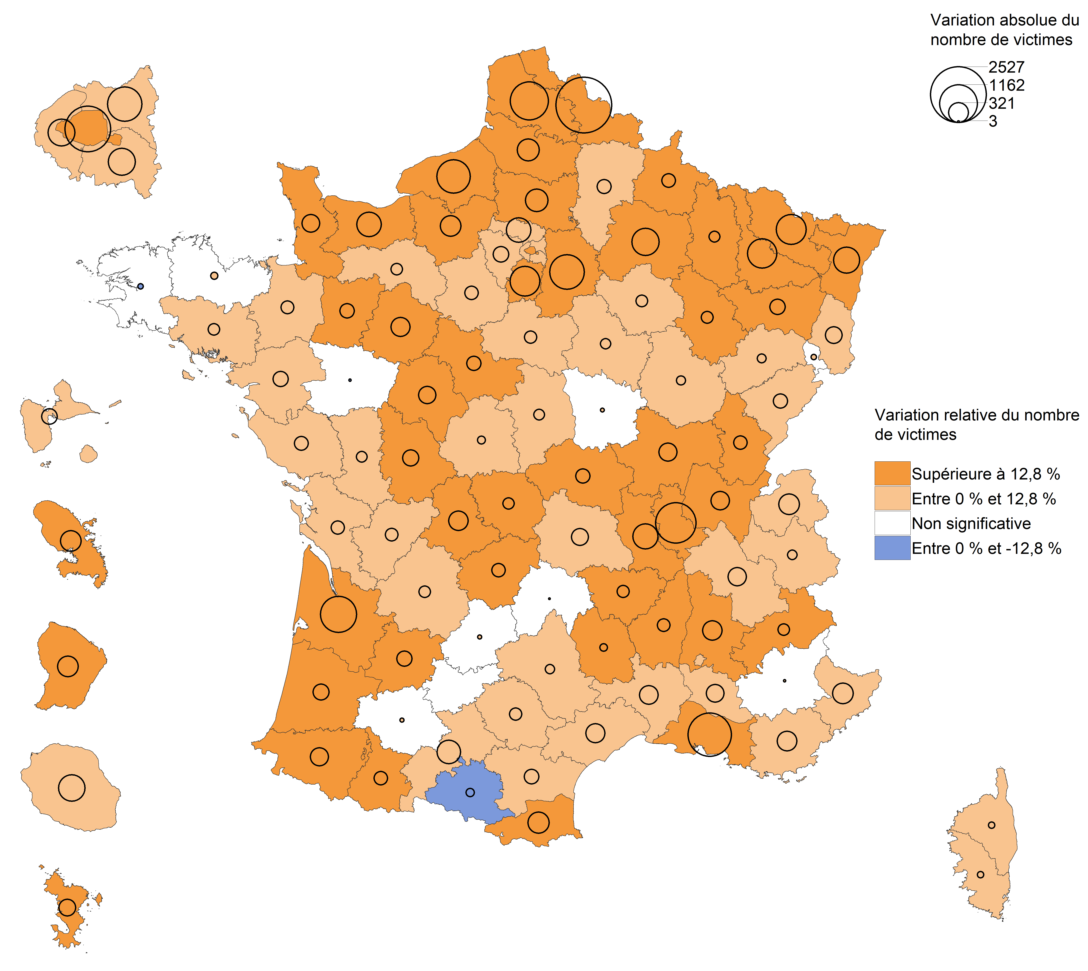

Champ : France.
Lecture : en 2021, les coups et blessures volontaires contre des personnes de 15 ans ou plus ont baissé dans l'Ariège par rapport à 2020. Dans les Côtes-d'Armor, leur nombre a
augmenté mais avec une ampleur trop faible pour que cette évolution soit considérée comme statistiquement significative (voir Sources et Méthodes pour davantage d'informations)
Source : SSMSI, base des crimes et délits enregistrés par la police et la gendarmerie.

fig13
13. Évolution du nombre de victimes de coups et blessures volontaires contre des personnes de 15 ans ou plus dans le cadre familial enregistrées par département de commission, entre 2020 et 2021

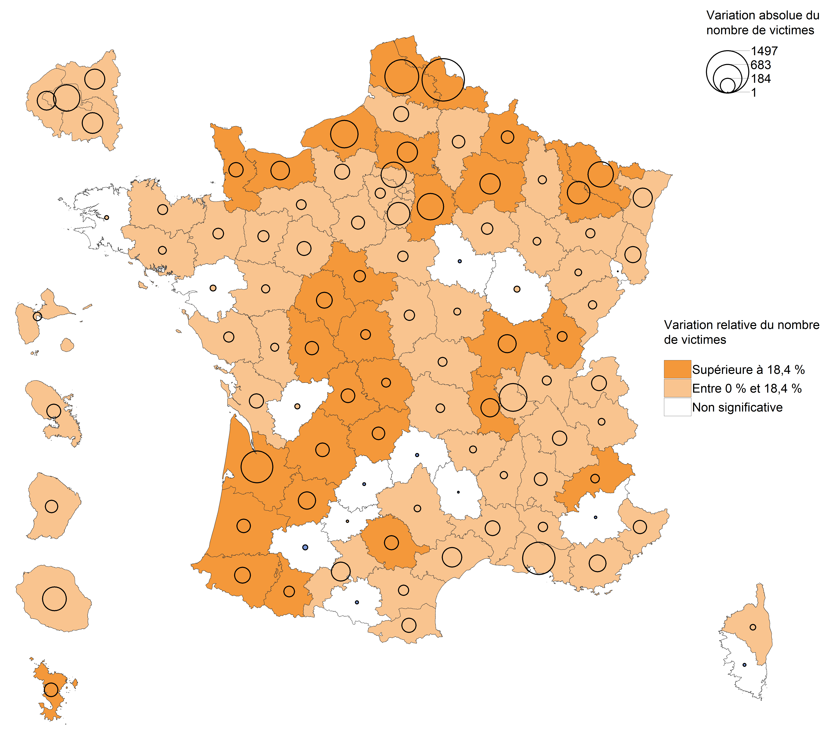

Champ : France.
Lecture : en 2021, le nombre de victimes de coups et blessures volontaires contre des personnes de 15 ans ou plus dans le cadre familial a fortement augmenté dans les Ardennes par rapport à 2020. Dans
le Gers, leur nombre a diminé mais avec une ampleur trop faible pour que cette évolution soit considérée comme statistiquement significative (voir Sources et Méthodes pour davantage d'informations).
Source : SSMSI, base des crimes et délits enregistrés par la police et la gendarmerie.

fig14
14. Évolution du nombre de victimes de coups et blessures volontaires en dehors du cadre familial contre des personnes de 15 ans ou plus enregistrées par département de commission, entre 2020 et 2021

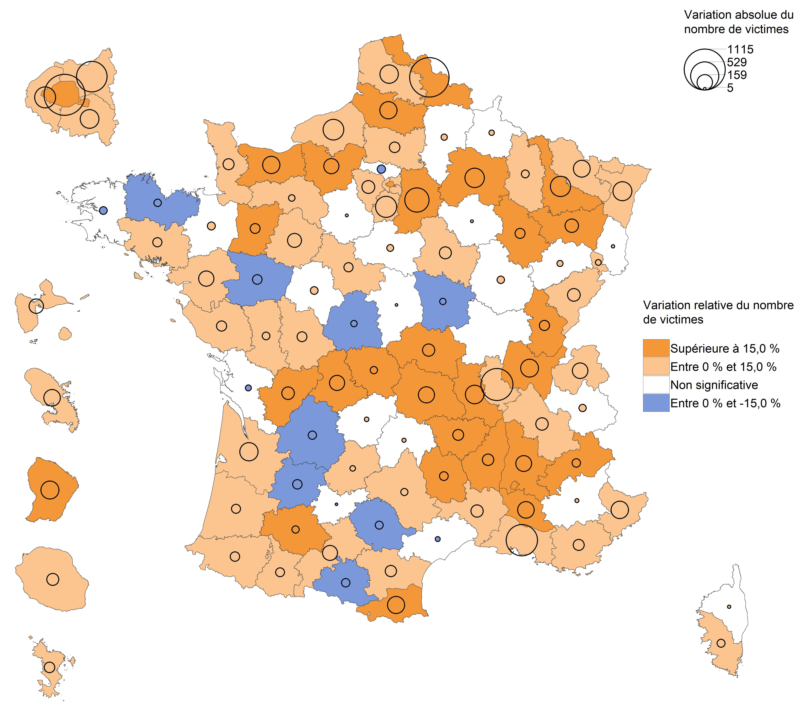

Champ : France.
Lecture : en 2021, le nombre de victimes de coups et blessures volontaires contre des personnes de 15 ans ou plus en dehors du cadre familial a diminué dans le Lot-et-Garonne par rapport à 2020.
Dans l'Indre-et-Loire, leur nombre a augmenté mais avec une ampleur trop faible pour que cette évolution soit considérée comme statistiquement significative (voir Sources et Méthodes pour
davantage d'informations).
Source : SSMSI, base des crimes et délits enregistrés par la police et la gendarmerie.

fig15
15. Part des victimes de coups et blessures volontaires (sur personnes de 15 ans ou plus) enregistrés
pour 1 000 habitants de même sexe et âge en 2021

 |  | sexe manquant : 107
 |  | Age femme manquant : 88
 |  | Age homme manquant : 10
 |  | Effectif total : 233135

Champ : France entière (métropole et DOM)
Lecture : sur 1 000 femmes âgées de 25 à 29 ans, 13 ont été enregistrées par les forces de sécurité comme
victimes de coups et blessures volontaires, et parmi elles, 11 les ont subis dans le cadre intrafamilial.
Sources : SSMSI, base des victimes de crimes et délits 2021 ; Insee, estimations de population 2021.

 |  | Taux de victimation en ‰
 |  | Hommes | Femmes | Hommes - intrafamilial | Femmes - intrafamilial
 | 15 à 17 ans | 7 | 6 | 1 | 3
 | 18 à 19 ans | 7 | 10 | 1 | 7
 | 20 à 24 ans | 7 | 13 | 1 | 10
 | 25 à 29 ans | 7 | 13 | 1 | 11
 | 30 à 34 ans | 7 | 12 | 2 | 10
 | 35 à 39 ans | 6 | 10 | 2 | 9
 | 40 à 44 ans | 5 | 8 | 1 | 7
 | 45 à 49 ans | 4 | 6 | 1 | 4
 | 50 à 54 ans | 3 | 4 | 1 | 3
 | 55 à 59 ans | 2 | 3 | 1 | 2
 | 60 à 64 ans | 2 | 2 | 0 | 1
 | 65 à 69 ans | 1 | 1 | 0 | 1
 | 70 et 74 ans | 1 | 1 | 0 | 1
 | 75 ans et plus | 0 | 0 | 0 | 0

fig16
16. Nationalité des victimes de coups et blessures volontaires (sur personnes de 15 ans ou plus) enregistrées en 2021

Champ : France entière (métropole et DOM)
Lecture : 84 % des personnes victimes de coups et blessures volontaires contre des personnes de 15 ans
ou plus en 2021 ont une nationalité française.
Source : SSMSI, base des victimes de crimes et délits enregistrés par la police et la gendarmerie.

France | UE28 hors France | Europe hors UE28 | Afrique | Asie | Autre
84% | 2% | 1% | 9% | 2% | 2%

fig18
18. Nationalité des personnes mises en cause pour coups et blessures volontaires (sur personnes de 15 ans ou plus)
enregistrés en 2021

Champ : France entière (métropole et DOM)
Lecture : 84 % des personnes mises en cause par la police ou la gendarmerie en 2021 pour des crimes
ou des délits de coups et blessures volontaires sur des personnes de 15 ans ou plus ont une nationalité
française.
Source : SSMSI, base des mis en cause pour crimes ou délits enregistrés par la police et la gendarmerie.

France | UE27 hors France | Europe hors UE28 | Afrique | Asie | Autre
84% | 3% | 1% | 10% | 2% | 1%

193,376 | 5,834 | 2,122 | 24,089 | 3,734 | 2,086 | 231,241

